Hoja1
Ejercicio N° 1: |  |  |  |  |  |  |  |  |  |  |  |  |  | Diagrama de Gantt
 |  |  |  |  |  |  |  | A
 | A | B | C | D | E
A |  |  | X |  |  |  |  | B
B |  |  | X | X
C |  |  |  |  |  |  |  | C
D |  |  |  |  | X
E |  |  |  |  |  |  |  | D

Tarea | Precedencias | Duración |  |  |  |  |  | E
A | ------------ | 3.16 |  |  |  |  |  |  | 1 | 2 | 3 | 4 | 5 | 6 | 7 | 8 | 9 | 10 | 11 | 12 | 13 | 14 | 15
B | ------------ | 4.33
2
C | C es precedido por A y B | 6.16
5
D | D es precedido por B | 3.83 |  |  |  |  |  |  |  |  |  |  |  | D(6)
E | E es precedido por D | 5.16 |  |  |  |  |  |  |  | A(5)
1
 |  |  |  |  |  |  |  |  |  |  |  |  |  |  |  |  |  |  |  |  |  | 4,33 7,16 |  | 7.16 |  | C(6,16)
Tarea | To | Tn | Tp | Te | ot | ot² = VAR | Recursos |  |  |  |  |  |  |  |  |  |  |  |  |  | 3.16 | 3 |  |  |  |  |  | 10.49
A | 4 | 5 | 7 | 5.1666666667 | 0.5 | 0.25 | 2 |  |  |  |  |  |  |  |  |  |  |  |  | A(3,16) |  |  |  |  |  |  |  |  | 13,32 13,32
3
B | 2 | 4 | 6 | 4 | 0.66666666667 | 0.44444444444 | 3 |  |  |  |  |  |  |  |  |  |  |  |  |  |  | 4.33 |  |  |  |  |  |  | 5
C | 7 | 9 | 10 | 8.8333333333 | 0.5 | 0.25 | 3 |  |  | B(4) |  |  |  |  |  |  |  |  |  | 4 |  |  |  |  |  |  |  | 13.32
D | 3 | 4 | 5 | 4 | 0.33333333333 | 0.11111111111 | 4 |  | C(9) |  |  |  |  |  | E(6) |  |  |  | 0 0
E | 4 | 6 | 9 | 6.1666666667 | 0.83333333333 | 0.69444444444 | 5 |  |  |  |  |  |  |  |  |  |  |  | 1
 |  |  |  |  |  |  |  |  |  |  |  |  |  |  |  |  |  |  |  | 0 |  | 7.16 |  |  |  |  |  |  | E(5,16)
6
 |  |  |  |  |  |  |  |  |  | Camino crítico: |  |  |  |  |  |  |  |  |  |  |  |  |  |  |  |  |  | 8.16
 |  |  |  |  |  |  |  |  |  | B + D + E = 13,32 |  |  |  |  |  |  |  |  |  | B(4,33) | 4.33 |  |  | D(3,83)
 |  |  |  |  |  |  |  |  |  |  |  |  |  |  |  |  |  |  |  |  |  | 4,33 4,33 | 4.33 |  | 8.16 |  | 8,16 8,16
 |  |  |  |  |  |  |  |  |  |  |  |  |  |  |  |  |  |  |  |  |  | 2 |  |  |  |  | 4
4

 |  |  |  |  |  |  |  |  |  |  |  |  |  |  |  |  |  |  | Fecha inicio |  | Fecha fin
 |  |  |  |  |  |  |  |  |  |  |  |  |  |  |  |  |  |  | Temp. | Tard. | Temp. | Tard. | Tareas | Margen | Margen | Recursos
 |  |  |  |  |  |  |  |  |  |  |  |  |  |  |  |  | Tarea | Dur. | PFC | UFC | PFF | UFF | Critica | Total | Libre | H/DIA
 |  |  |  |  |  |  |  |  |  |  |  |  |  |  |  |  | A | 5 | 0 | 0 | 5 | 5 |  | 0 | 1.17 | 2
 |  |  |  |  |  |  |  |  |  |  |  |  |  |  |  |  | B | 4 | 0 | 9 | 4 | 9 | * | 5 | 0 | 3
 |  |  |  |  |  |  |  |  |  |  |  |  |  |  |  |  | C | 9 | 0 | 0 | 9 | 9 |  | 0 | 2.83 | 3
 |  |  |  |  |  |  |  |  |  |  |  |  |  |  |  |  | D | 4 | 5 | 9 | 9 | 9 | * | 0 | 0 | 4
 |  |  |  |  |  |  |  |  |  |  |  |  |  |  |  |  | E | 6 | 9 | 9 | 15 | 15 | * | 0 | 0 | 5

 |  |  |  |  |  |  |  |  |  |  |  |  |  | Fechas Tempranas |  |  |  |  |  |  |  |  |  |  |  |  |  |  |  | Fechas Tardias
 |  |  |  |  |  |  |  |  |  |  |  |  |  | 1 | 2 | 3 | 4 | 5 | 6 | 7 | 8 | 9 | 10 | 11 | 12 | 13 | 14 | 15 | Recursos | 1 | 2 | 3 | 4 | 5 | 6 | 7 | 8 | 9 | 10 | 11 | 12 | 13 | 14 | 15 | Recursos
 |  |  |  |  |  |  |  |  |  |  |  |  |  | 8 | 8 | 8 | 8 | 5 | 7 | 7 | 7 | 7 | 5 | 5 | 5 | 5 | 5 | 5 | Diarios | 8 | 8 | 8 | 8 | 5 | 7 | 7 | 7 | 7 | 5 | 5 | 5 | 5 | 5 | 5 | Diarios
 |  |  |  |  |  |  |  |  |  |  |  |  |  | 5 | 13 | 21 | 29 | 34 | 41 | 48 | 55 | 62 | 67 | 72 | 77 | 82 | 87 | 92 | Acum. | 5 | 13 | 21 | 29 | 34 | 41 | 48 | 55 | 62 | 67 | 72 | 77 | 82 | 87 | 92 | Acum.

3
3
 |  |  |  |  |  |  |  |  |  |  |  |  |  |  | B(3) |  |  |  |  |  |  |  |  |  |  |  |  |  |  |  | B(3)

1
1
2
5
6
1
1
2
5
6
 |  |  |  |  |  |  |  |  |  |  |  |  |  |  |  | A(2) |  |  |  | D(4) |  |  |  | E(5) |  |  |  |  |  |  |  | A(2) |  |  |  | D(4) |  |  |  | E(5)

4
4
 |  |  |  |  |  |  |  |  |  |  |  |  |  |  |  |  |  | C(3) |  |  |  |  |  |  |  |  |  |  |  |  |  |  |  | C(3)

 |  |  |  |  |  |  |  |  |  |  |  |  |  | Fechas Tardias
 |  |  |  |  |  |  |  |  |  |  |  |  |  | 1 | 2 | 3 | 4 | 5 | 6 | 7 | 8 | 9 | 10 | 11 | 12 | 13 | Recursos
 |  |  |  |  |  |  |  |  |  |  |  |  |  | 4 | 4 | 4 | 2 | 4 | 4 | 4 | 7 | 8 | 8 | 8 | 8 | 8 | Diarios
 |  |  |  |  |  |  |  |  |  |  |  |  |  | 5 | 9 | 13 | 15 | 19 | 23 | 27 | 34 | 42 | 50 | 58 | 66 | 74 | Acum.

3
 |  |  |  |  |  |  |  |  |  |  |  |  |  |  | A(2) |  |  |  |  |  |  |  | C(3)

1
1
2
4
5
5
 |  |  |  |  |  |  |  |  |  |  |  |  |  |  |  | B(2) |  |  |  | D(4) |  |  |  | E(5)

 |  | 1 R. = $ | 20
 |  |  |  |  |  |  |  |  |  | -0.97358476702

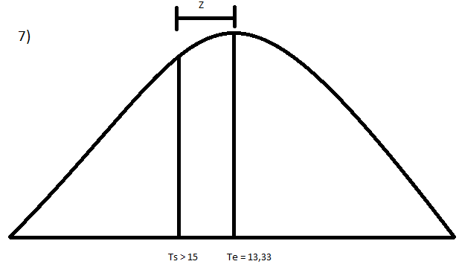
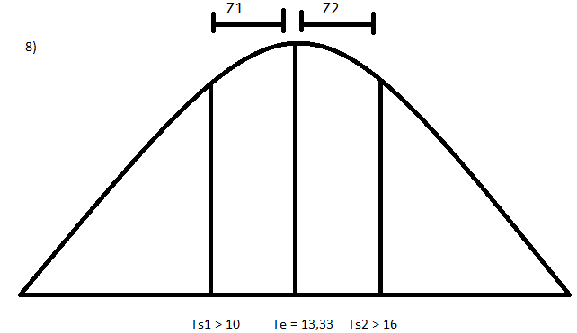
 |  |  |  |  | Ts | Te | σt | z
 |  |  |  | 7) | 18 | 15 | 1.0271319292 | 2.9207543011 | 91%
 |  |  |  | 8) | 13 | 15 | 1.0271319292 | -1.947169534 | 0%
 |  |  |  | 8) | 16 | 15 | 1.0271319292 | 0.97358476702 | 98%
 |  |  |  | 9) | 17.729978938 | 15 | 1.0271319292 | 2.323 | 99%
 | ACTIVIDAD | T. NORMAL | C. NORMAL | T. COMPRECION | C. COMPRECION | T. URGENCIA | C. URGENCIA
 | A | 5 | 200 | 4 | 240 | 1 | 40
 | B | 4 | 240 | 2 | 360 | 2 | 60
 | C | 9 | 540 | 7 | 660 | 2 | 60
 | D | 4 | 320 | 3 | 400 | 1 | 80
 | E | 6 | 600 | 4 | 800 | 2 | 100
 |  |  | 1900

 | Para reducir 3 dias el tiempo de conclucion costará $ 120 más y se ira a $ 1700 |  |  |  |  | 80 | 1980
 | Para reducir 5 dias el tiempo de conclucion costará $ 200 más y se ira a $ 1780 |  |  |  |  | 160 | 2060

